Sheet1
Mã sản phẩm | Tên sản phẩm | Mô tả | Mã thương hiệu | Mã loại hàng | Mã dòng sp | Mã xuất xứ | Mã đơn vị tính | Ảnh | Hạn sử dụng | số lượng | Gía nhập | Đơn giá | Khối lượng | DVTKL | Ngày sx | Barcode | Trạng thái
SP021 | Sữa bột Anlene Gold 3X hương Vani | 123 | Ductch Lady-3 | Cho người già-2 | Sữa không đường-3 | Vietnam-1 | Hộp-1 | 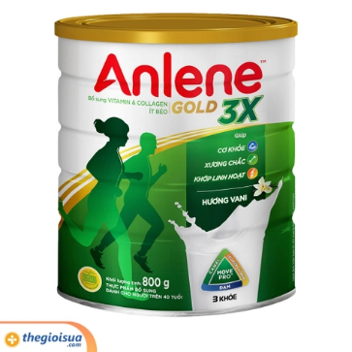 | 2023-11-21 | 20 | 2000 | 4000 | 1 | kg | 2023-11-19 | 6945626151 | 1
SP022 | Sữa bột Rontameal Nutri Pro Active | 123 | Abbott-5 | Cho bà bầu-3 | Sữa tươi-2 | United States-2 | Hộp-1 | 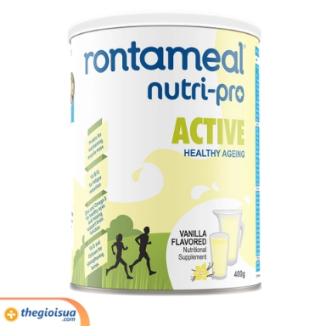 | 2023-11-21 | 20 | 2000 | 4000 | 1 | kg | 2023-11-19 | 1255165154 | 1
SP023 | Sữa bột pha sẵn Vinamilk Sure Prevent Gold | 123 | Vinamik-1 | Cho bà bầu-3 | Sữa bột-1 | Vietnam-1 | Hộp-1 | 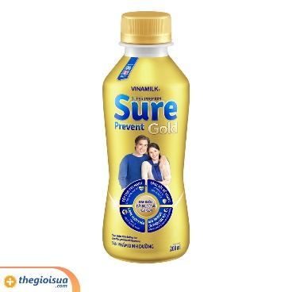 | 2023-11-21 | 20 | 2000 | 4000 | 1 | kg | 2023-11-19 | 8745216544 | 1

